Ilustración 1a
 | MINISTERIO DE HACIENDA
 | DIRECCIÓN GENERAL DE PRESUPUESTO
 | DIRECCIÓN DE ESTUDIOS ECONÓMICOS Y SEGUIMIENTO FINANCIERO

Ilustración 1. Figuras Impositivas con Mayor Recaudación
Valores en millones de RD$
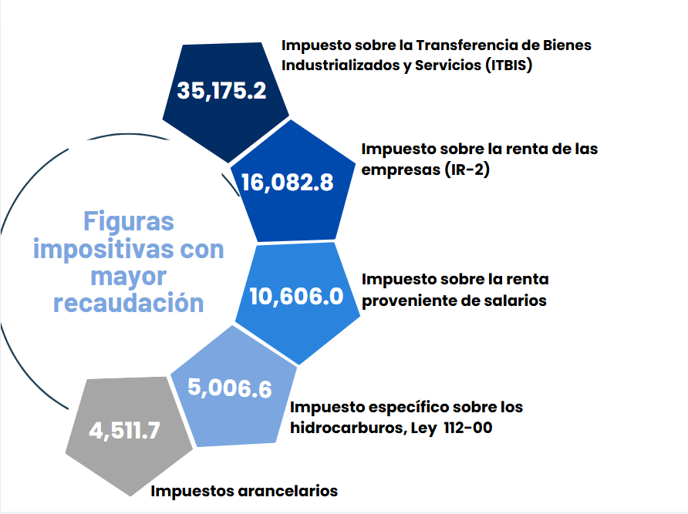

Impuesto sobre la renta proveniente de salarios
5,693.4

 | Nota: *Cifras Preliminares.
 | 1.Fecha de imputación al 31/01/2025 // Fecha de registro al 07/02/2025.
 | Fuente: Sistema de Información de la Gestión Financiera (SIGEF).

Gráfico 1
MINISTERIO DE HACIENDA
DIRECCIÓN GENERAL DE PRESUPUESTO
DIRECCIÓN DE ESTUDIOS ECONÓMICOS Y SEGUIMIENTO FINANCIERO

Gráfico 2. Transferencias corrientes otorgadas a Instituciones
(Enero 2025)
Valores en millones de RD$
RD$5,914.8 millones
RD$5,800.0 millones
RD$2,871.9 millones
RD$2,230.3 millones
RD$1,632.7 millones

 | Nota:
 | 1. Fecha de imputación al 31/01/2025// Fecha de registro al 07/02/2025
 | Fuente: Sistema de Información de la Gestión Financiera (SIGEF).

Gráfico 2
MINISTERIO DE HACIENDA
DIRECCIÓN GENERAL DE PRESUPUESTO
DIRECCIÓN DE ESTUDIOS ECONÓMICOS Y SEGUIMIENTO FINANCIERO

Gráfico 3. Transferencias de capital otorgadas a Instituciones
(Enero 2025)
Valores en millones de RD$

RD$228.4 millones
RD$195.9 millones
RD$193.2 millones
RD$71.5 millones
RD$66.8 millones

 | Nota:
 | 1. Fecha de imputación al 31/01/2025// Fecha de registro al 07/02/2025
 | Fuente: Sistema de Información de la Gestión Financiera (SIGEF).

Mapa 1
País | Provincia | Montos
República Dominicana | Distrito Nacional | 71.8
República Dominicana | Azua | 31.1
República Dominicana | Bahoruco | 6.6
Puerto Plata
República Dominicana | Barahona | 61.8
Monte Cristi
República Dominicana | Dajabón | 28.3
República Dominicana | Duarte | 131.0
Valverde
Espaillat
República Dominicana | Elías Piña | 8.4
María Trinidad Sanchez
República Dominicana | El seibo | 6.9
Dajabón
República Dominicana | Espaillat | 89.2
Santiago Rodríguez
1.9
Hermanas Mirabal
21.6
República Dominicana | Independencia | 0.0
República Dominicana | La Altagracia | 39.9
Santiago
29.8
Duarte
Samaná
República Dominicana | La Romana | 102.6
República Dominicana | La vega | 161.0
República Dominicana | María Trinidad Sánchez | 60.9
República Dominicana | Monte Cristí | 105.4
Elías Piña
La Vega
161.0
Sanchez Ramírez
República Dominicana | Pedernales | 0.0
Hato Mayor
0.0
República Dominicana | Peravia | 42.3
San Juan
Monseñor Nouel
0.0
República Dominicana | Puerto Plata | 148.1
Monte Plata
El Seibo
República Dominicana | Hermanas Mirabal | 21.6
República Dominicana | Samaná | 0.0
República Dominicana | San Cristobal | 38.8
San José de Ocoa
República Dominicana | San Juan | 15.0
Azua
San Cristobal
Santo Domingo
San Pedro de Macorís
La Altagracia
República Dominicana | San Pedro de Macorís | 42.3
Bahoruco
La Romana
República Dominicana | Sanchez Ramírez | 22.1
Independencia
República Dominicana | Santiago | 29.8
República Dominicana | Santiago Rodríguez | 1.9
Peravia
Distrito Nacional
71.8
República Dominicana | Valverde | 0.0
República Dominicana | Monseñor Nouel | 0.0
Barahona
República Dominicana | Monte Plata | 9.8
República Dominicana | Hato Mayor | 0.0
República Dominicana | San José de Ocoa | 89.9
Pedernales
República Dominicana | Santo Domingo | 1,227.5

*Cifras preliminares.
1. Fecha de imputación al 31/01/2025 // fecha de registro al 07/02/2025.
2. Se excluye el monto a nivel multiprovincial del mapa.
Fuente: Sistema de Información de la Gestión Financiera (SIGEF)

Ilustración 2
 | MINISTERIO DE HACIENDA
 | DIRECCIÓN GENERAL DE PRESUPUESTO
 | DIRECCIÓN DE ESTUDIOS ECONÓMICOS Y SEGUIMIENTO FINANCIERO

Ilustración 1. Top 3 Instituciones con Mayor Ejecución de Gastos - Enero 2025
Valores en millones de RD$

Impuesto sobre la renta proveniente de salarios
5,693.4

 | Nota: *Cifras Preliminares.
 | 1.Fecha de imputación al 31/01/2025 // Fecha de registro al 07/02/2025.
 | Fuente: Sistema de Información de la Gestión Financiera (SIGEF).

